Sheet1
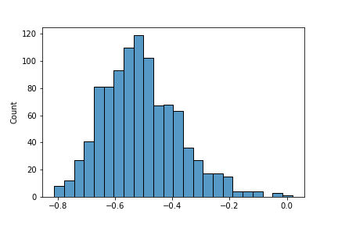
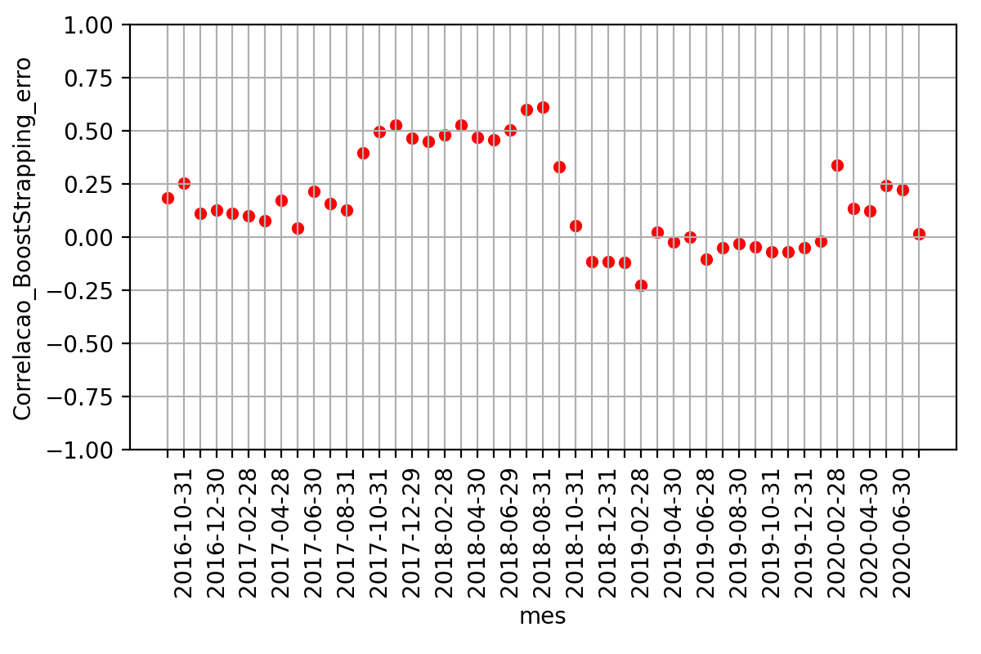
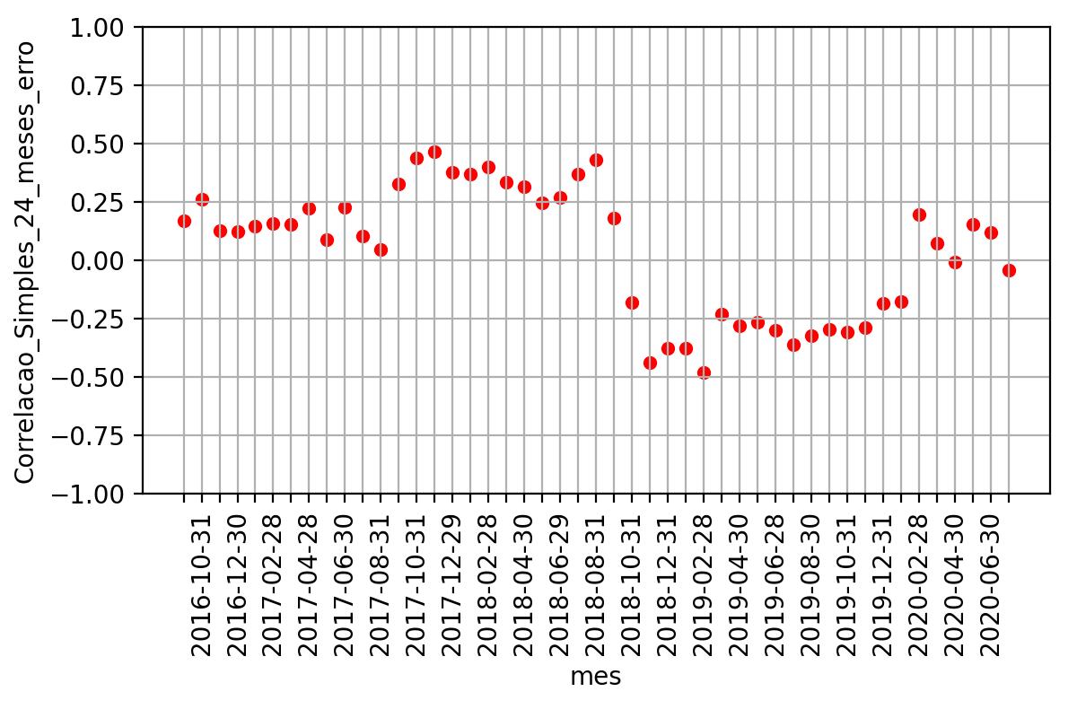
CAD Currency | JPEIGLSP Index | A very small p-value means that such an extreme observed outcome would be very unlikely under the null hypothesis | p-value | probability that a particular statistical measure, such as the mean or standard deviation, of an assumed probability distribution will be greater than or equal to (or less than or equal to in some instances) observed results.
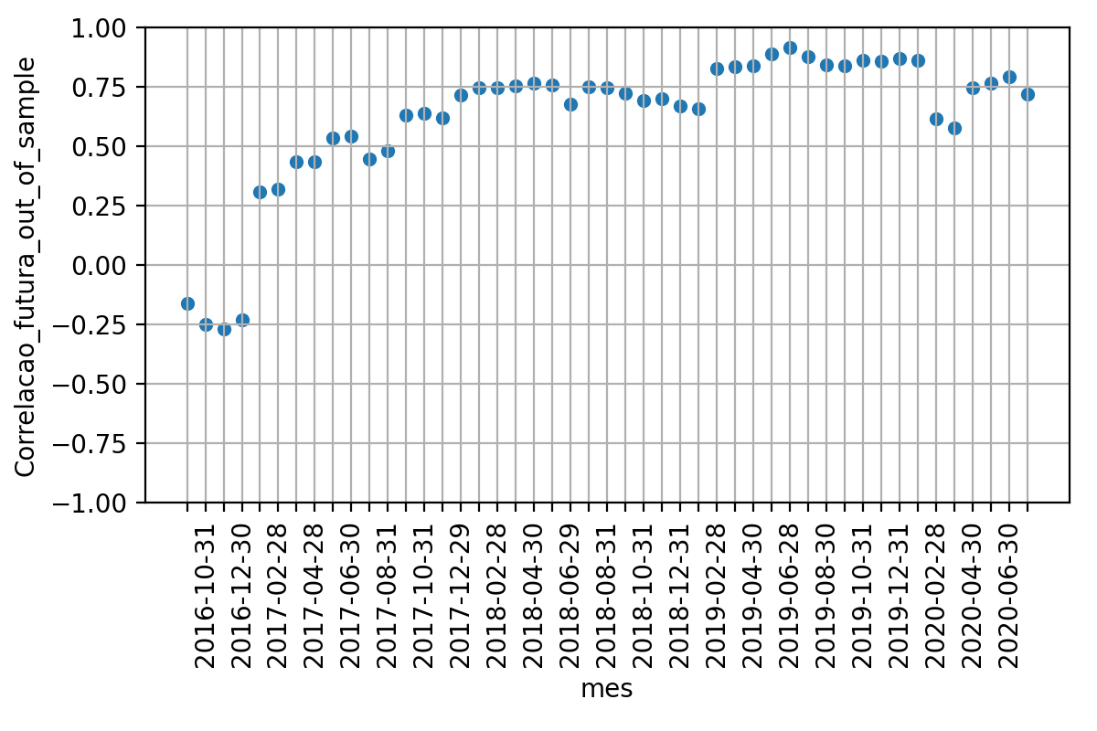
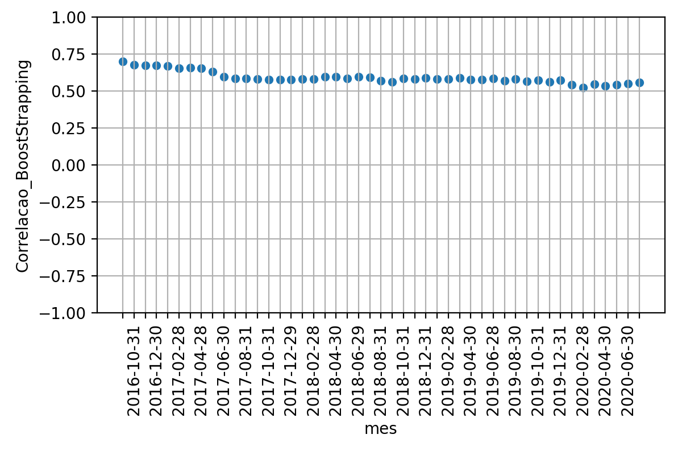
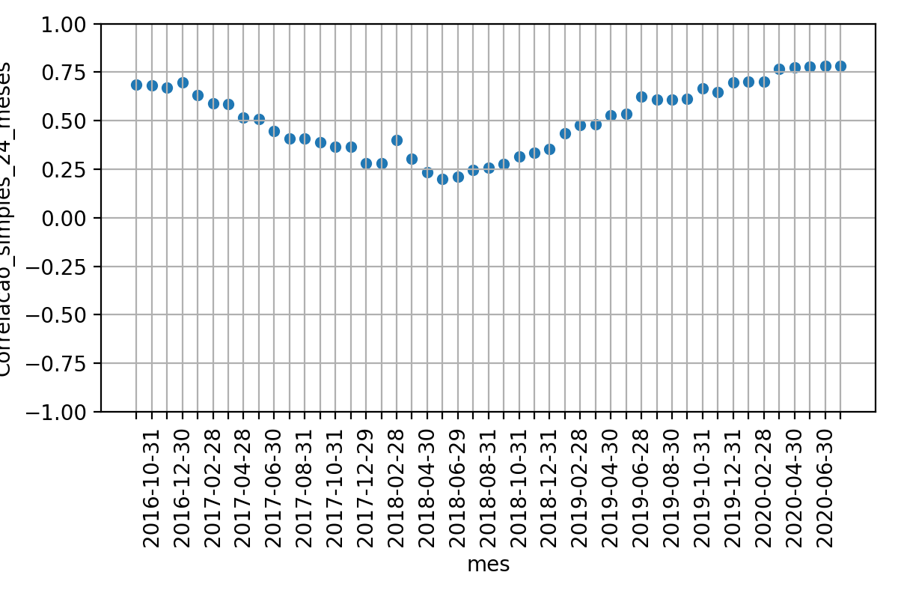
 |  |  |  |  |  |  | 5% de tolerancia
 |  |  |  | Média | Desvio Padrao | Erro Quadratico Médio | P-valor: Teste de Hiposte Médias Iguais | Resultado Teste
 |  |  | Correlacao 12 meses futuros | 61.9% | 29.7% | nan | nan | nan
 |  |  | Correlacao BootStrapping | 59.1% | 4.0% | 0.1101 | 52.7% | True
 |  |  | Correlacao 24 meses passados | 50.7% | 17.8% | 0.1563 | 3.1% | False

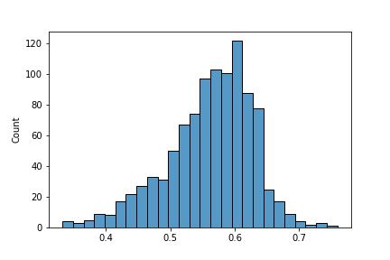
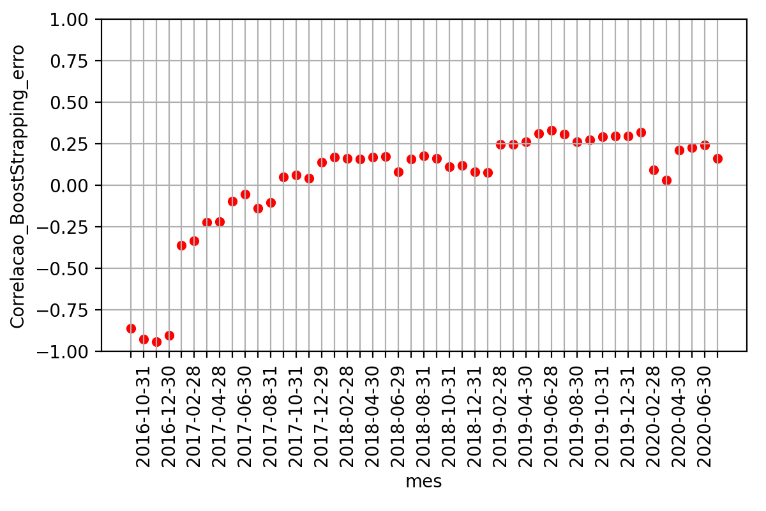
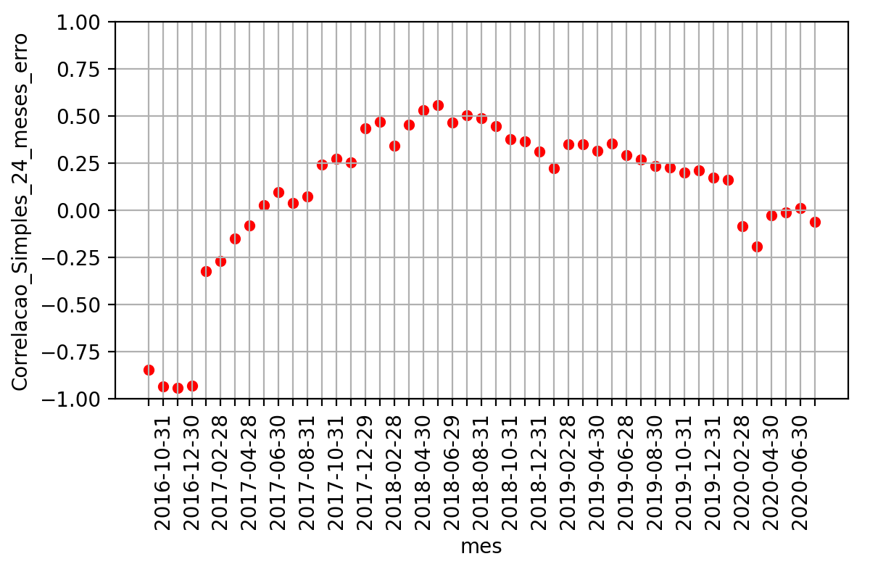

AUD Currency | CAD Currency

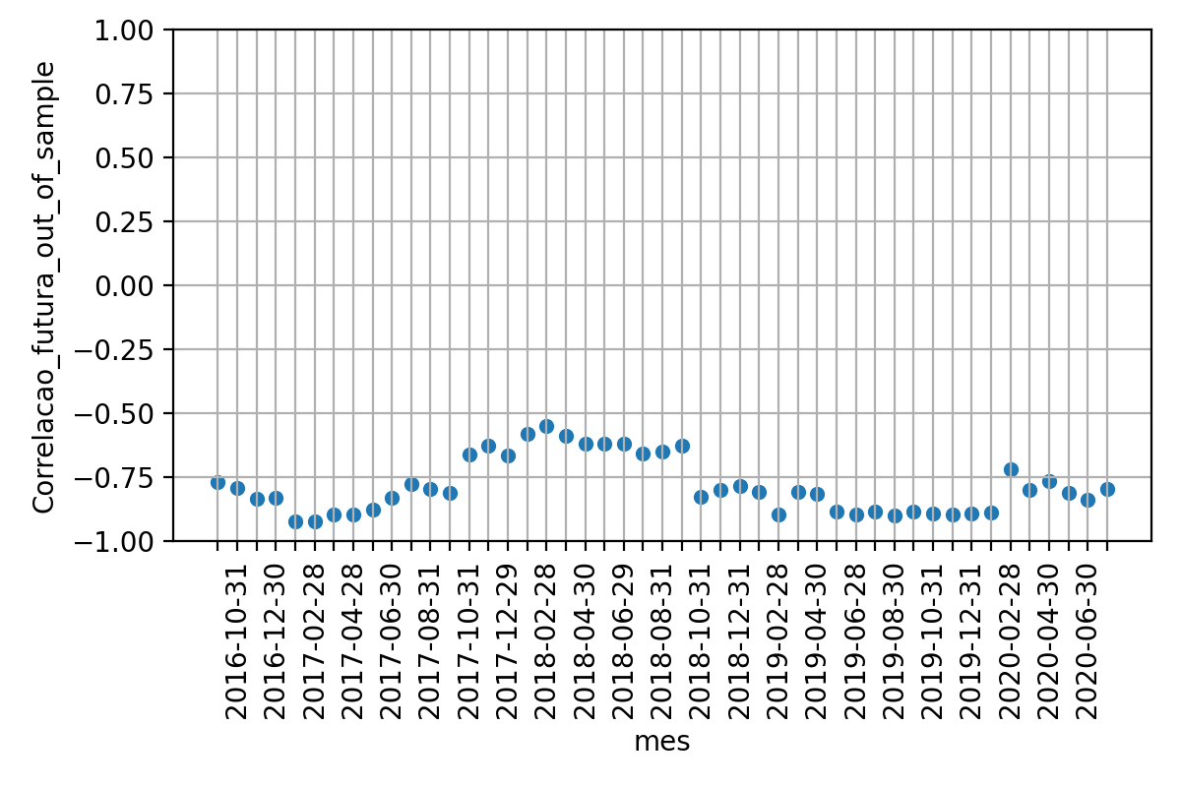
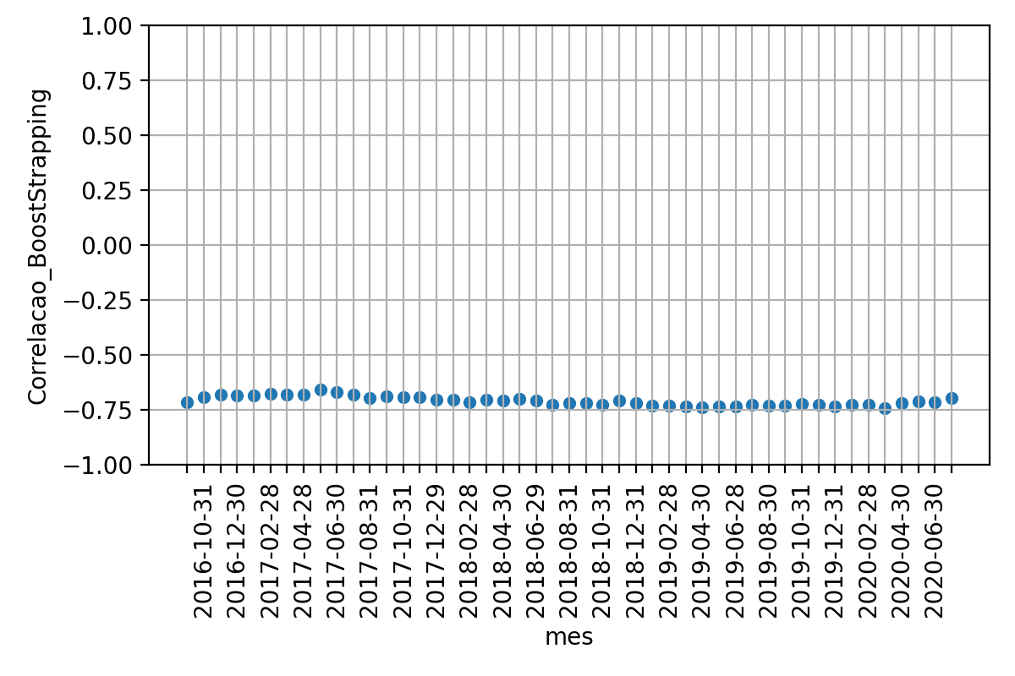
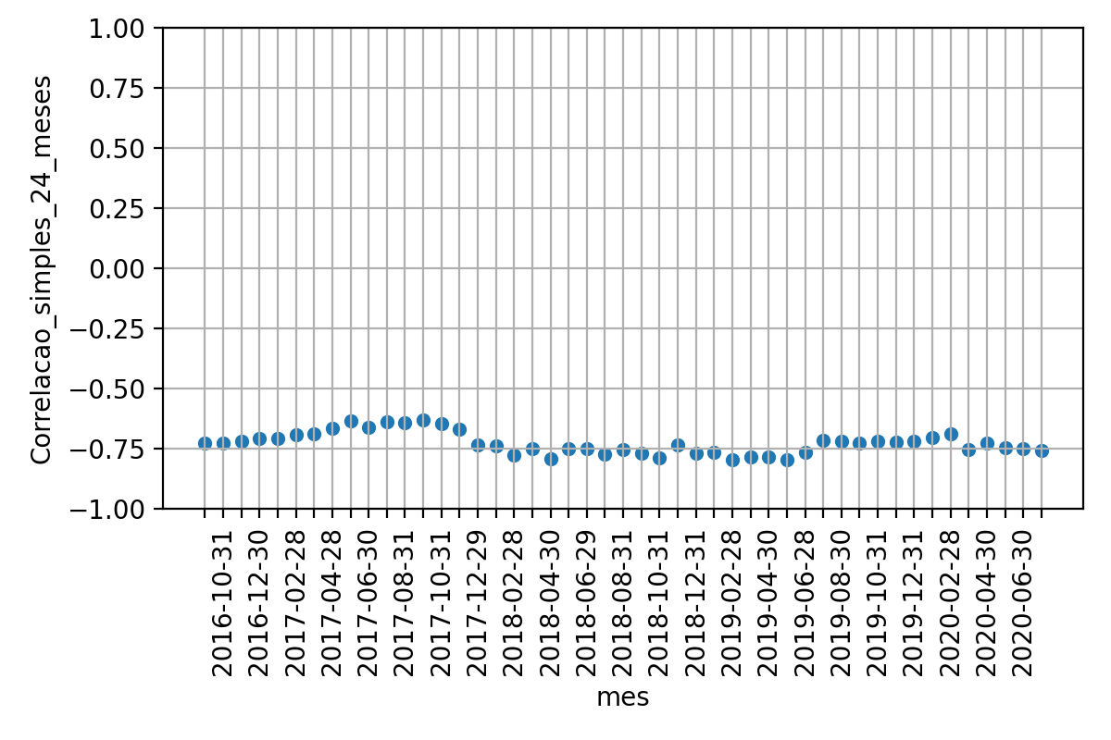
 |  |  |  | Média | Desvio Padrao | Erro Quadratico Médio | P-valor: Teste de Hiposte Médias Iguais | Resultado Teste
 |  |  | Correlacao 12 meses futuros | -78.6% | 10.7% | nan | nan | nan
 |  |  | Correlacao BootStrapping | -71.0% | 2.1% | 0.0175 | 0.0% | False
 |  |  | Correlacao 24 meses passados | -72.8% | 4.5% | 0.0188 | 0.1% | False

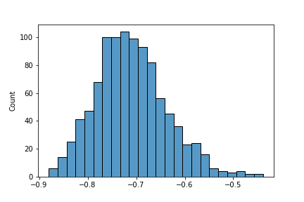

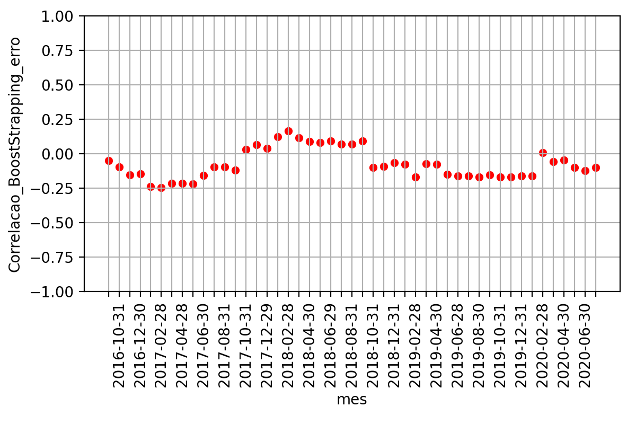
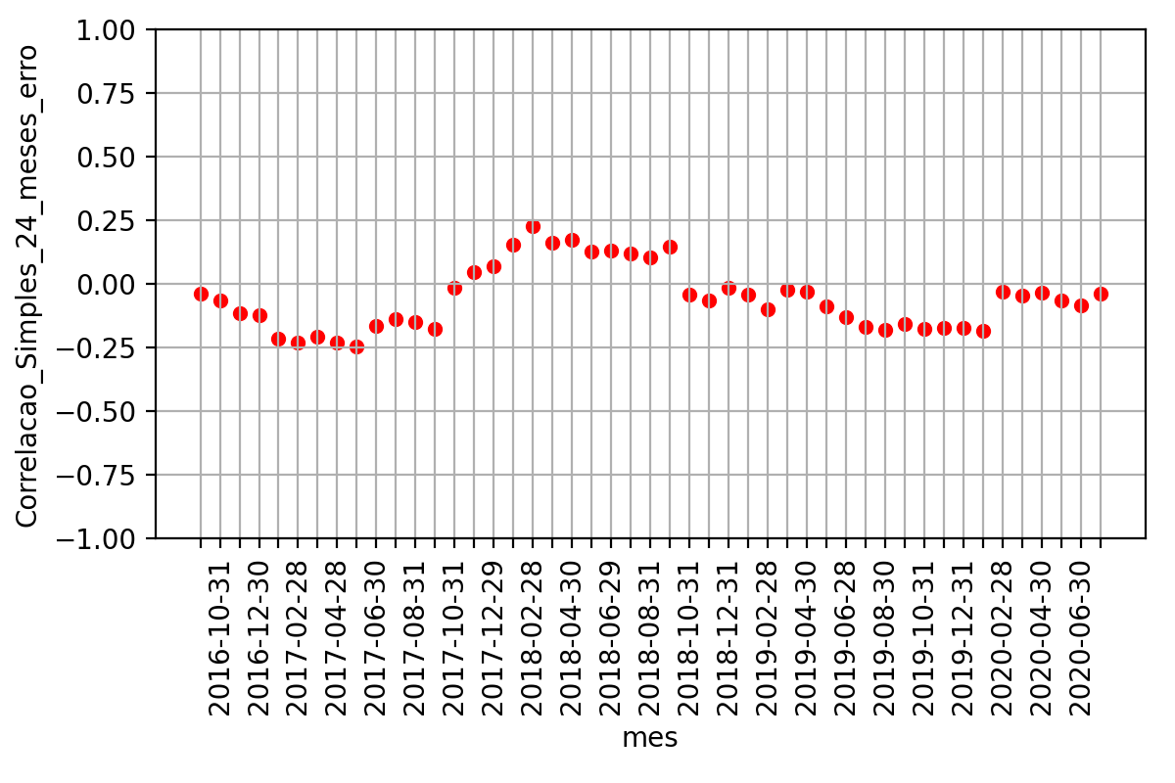

CAD Currency | BRL Currency

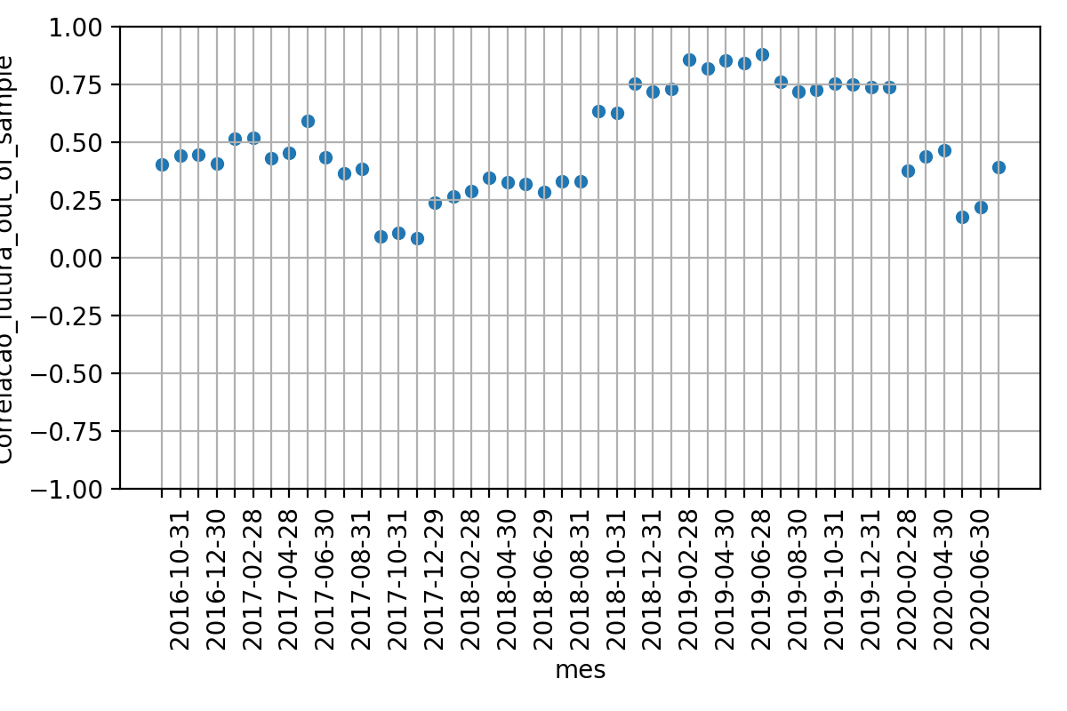
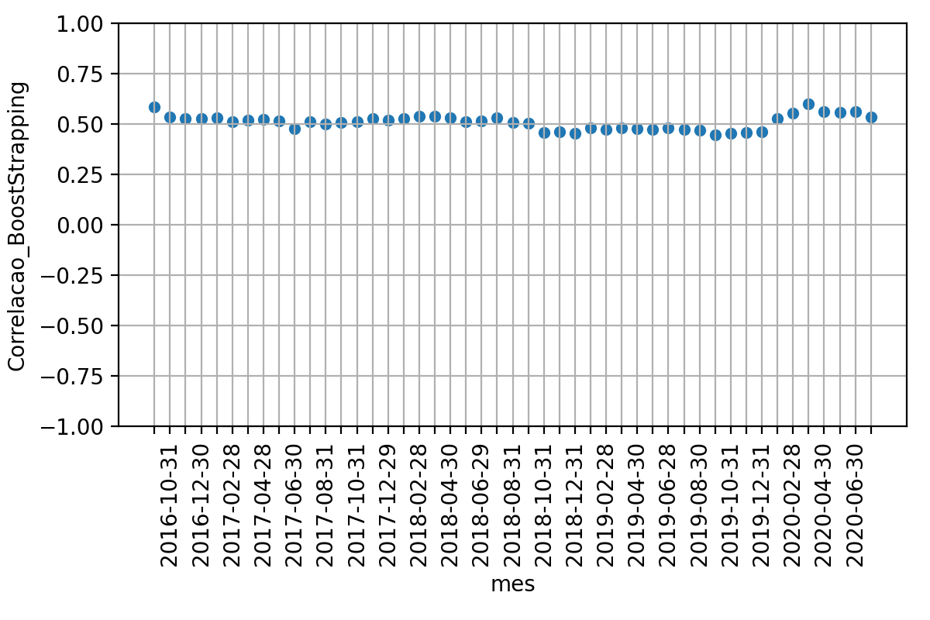
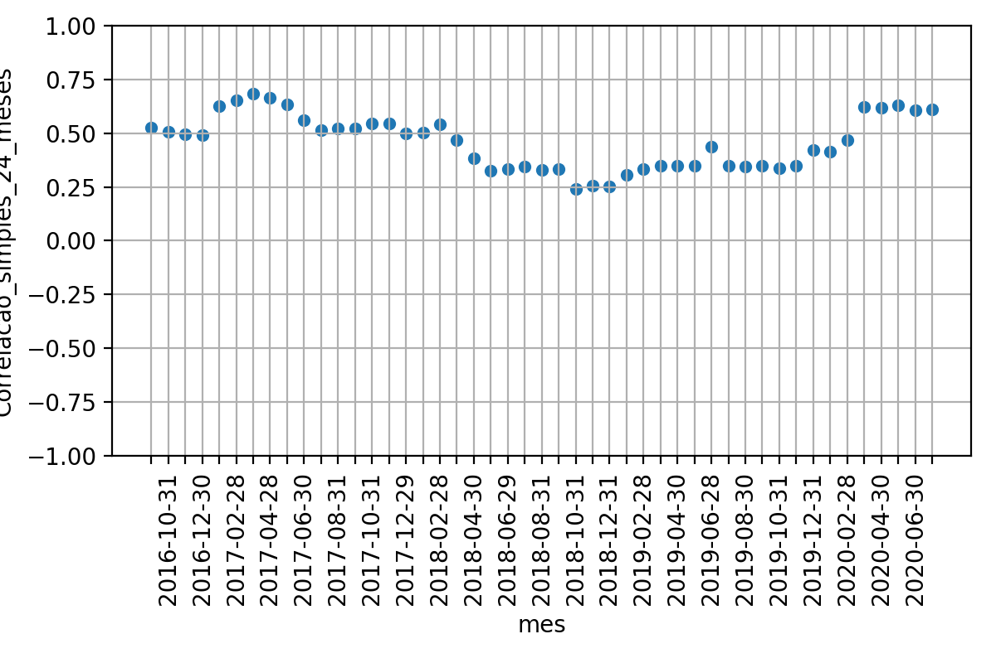
 |  |  |  | Média | Desvio Padrao | Erro Quadratico Médio | P-valor: Teste de Hiposte Médias Iguais | Resultado Teste
 |  |  | Correlacao 12 meses futuros | 49.7% | 22.4% | nan | nan | nan
 |  |  | Correlacao BootStrapping | 50.9% | 3.6% | 0.0623 | 73.2% | True
 |  |  | Correlacao 24 meses passados | 45.9% | 12.5% | 0.0971 | 31.4% | True

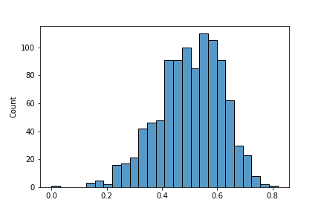
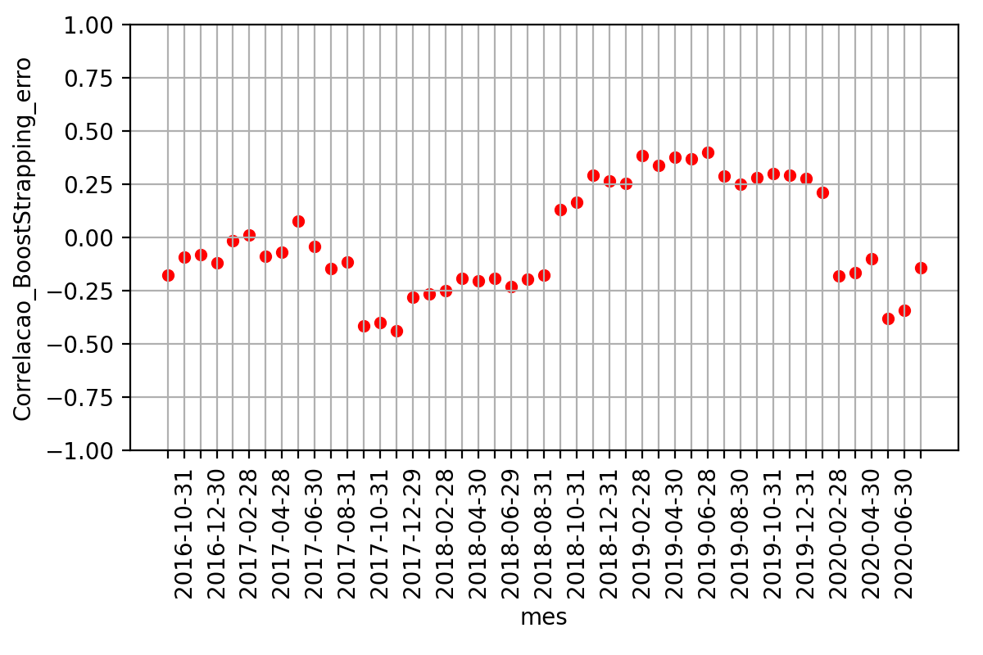
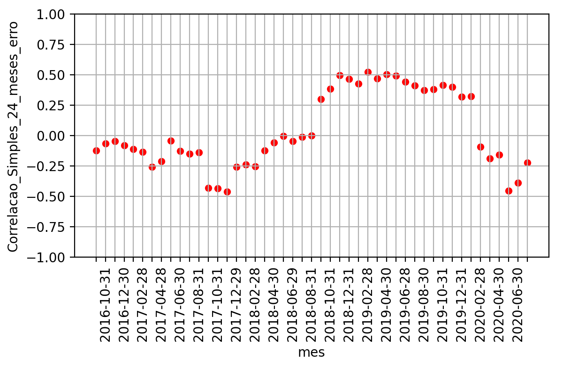

DXY Index | BRL Currency

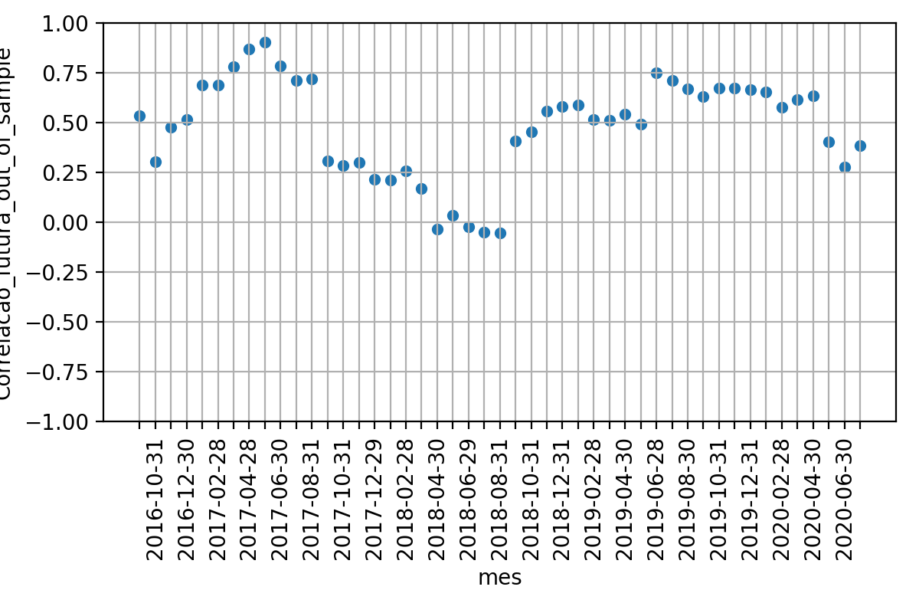
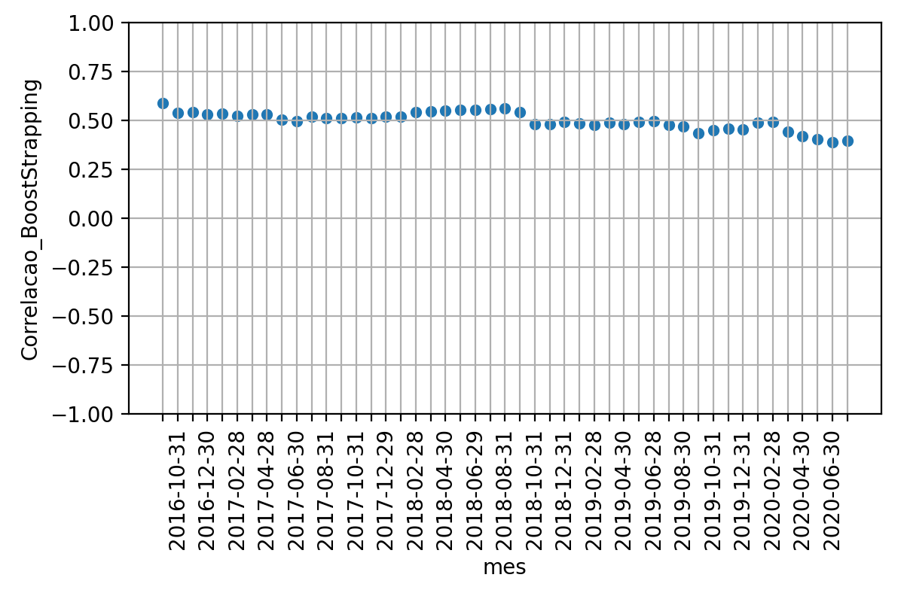
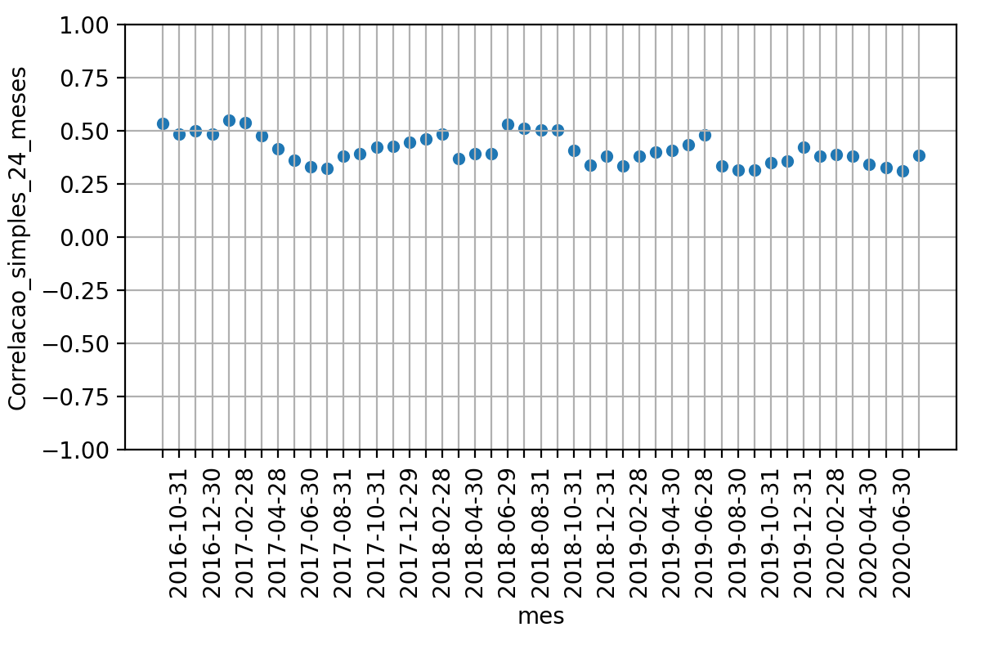
 |  |  |  | Média | Desvio Padrao | Erro Quadratico Médio | P-valor: Teste de Hiposte Médias Iguais | Resultado Teste
 |  |  | Correlacao 12 meses futuros | 48.0% | 24.8% | nan | nan | nan
 |  |  | Correlacao BootStrapping | 49.9% | 4.5% | 0.0718 | 60.7% | True
 |  |  | Correlacao 24 meses passados | 41.3% | 6.8% | 0.0809 | 8.2% | True

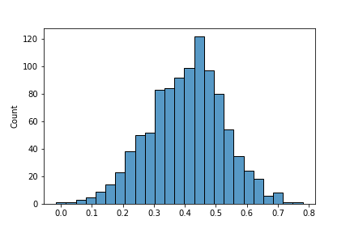

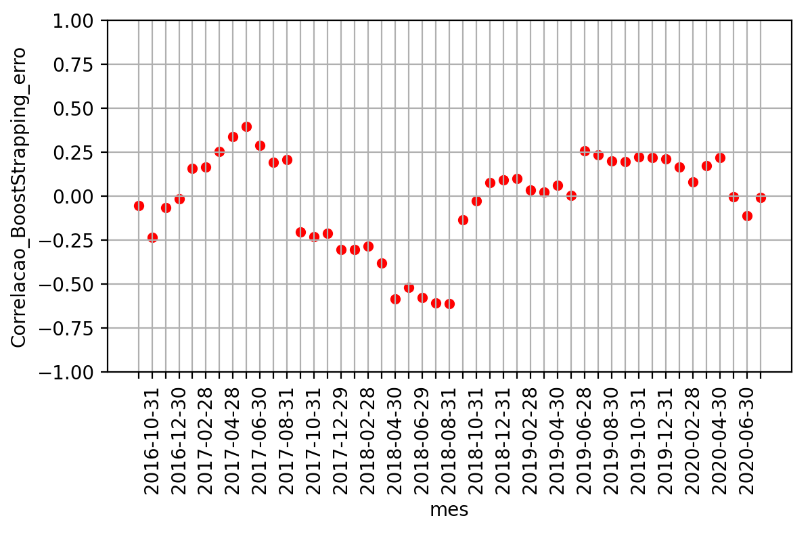
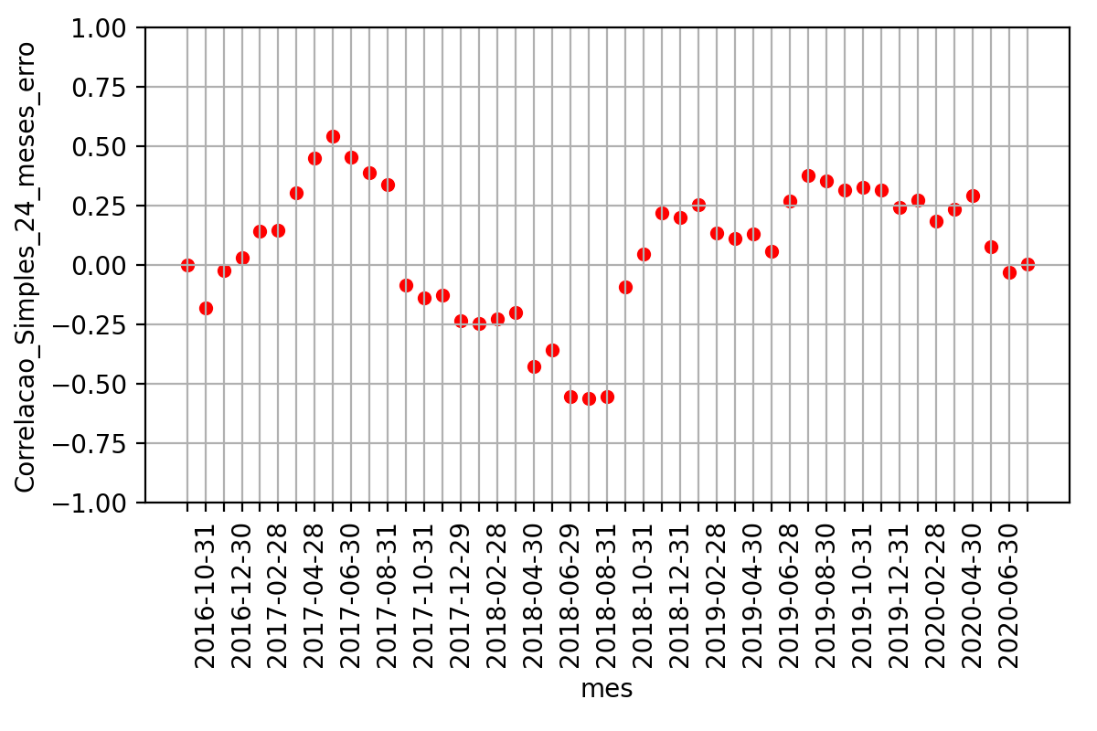

DXY Index | AUD Currency

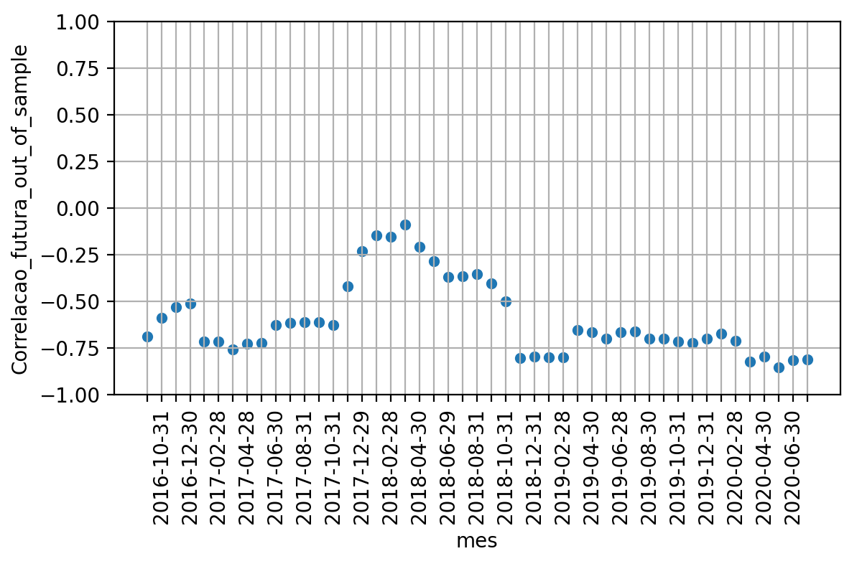
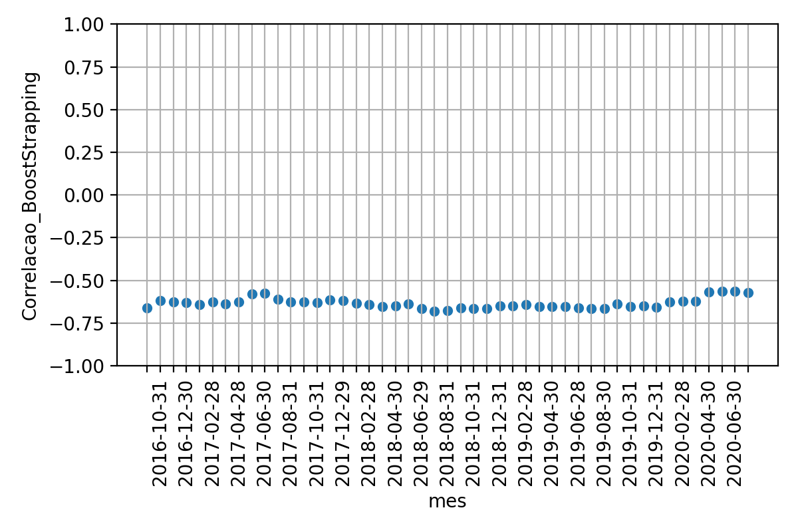
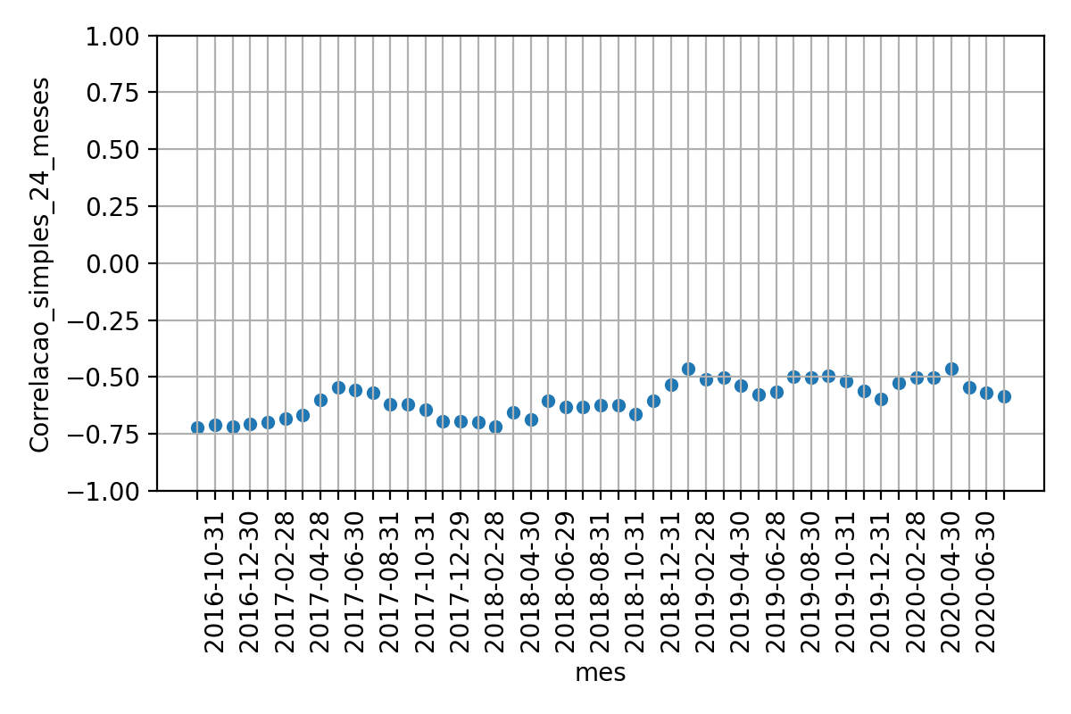
 |  |  |  | Média | Desvio Padrao | Erro Quadratico Médio | P-valor: Teste de Hiposte Médias Iguais | Resultado Teste
 |  |  | Correlacao 12 meses futuros | -59.9% | 20.2% | nan | nan | nan
 |  |  | Correlacao BootStrapping | -63.5% | 3.0% | 0.0465 | 25% | True
 |  |  | Correlacao 24 meses passados | -59.9% | 7.6% | 0.0648 | 99% | True

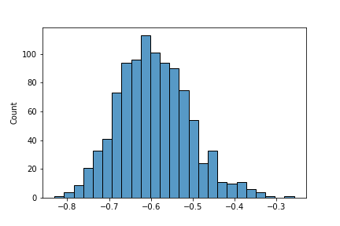

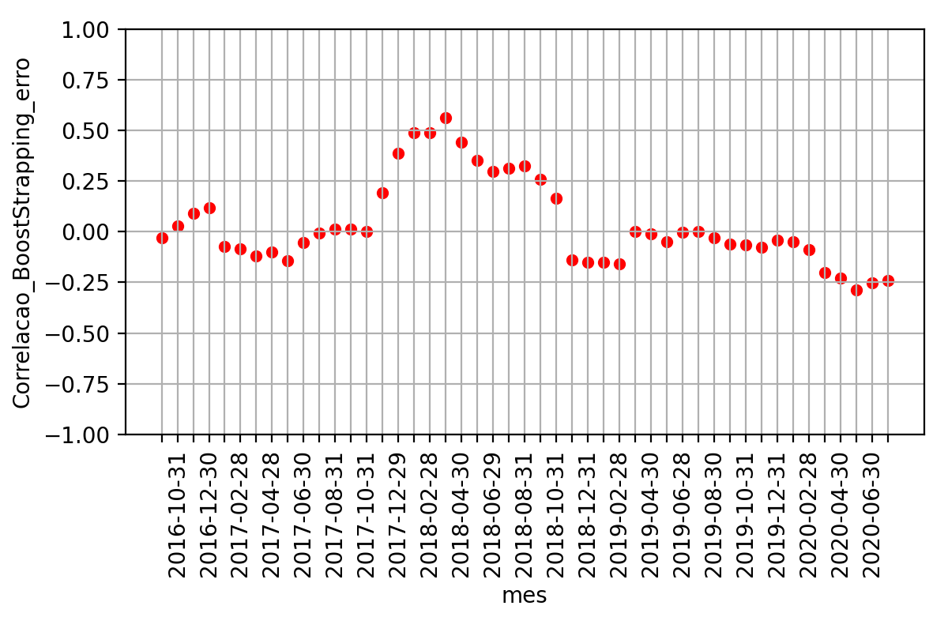
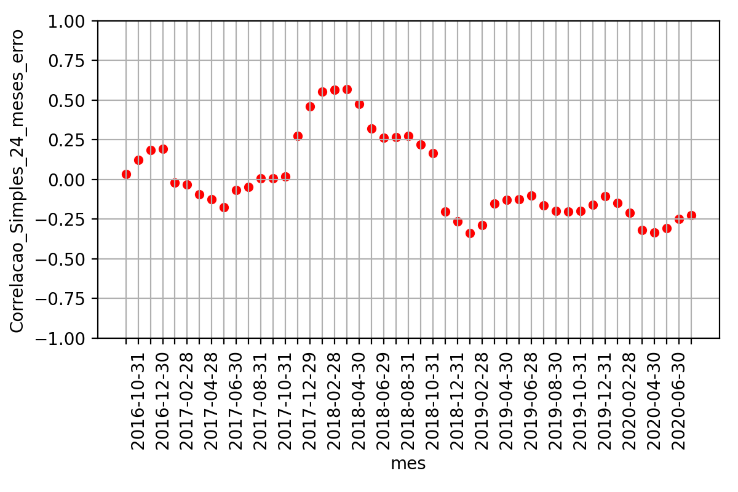

BRL Currency | JPEIGLSP Index
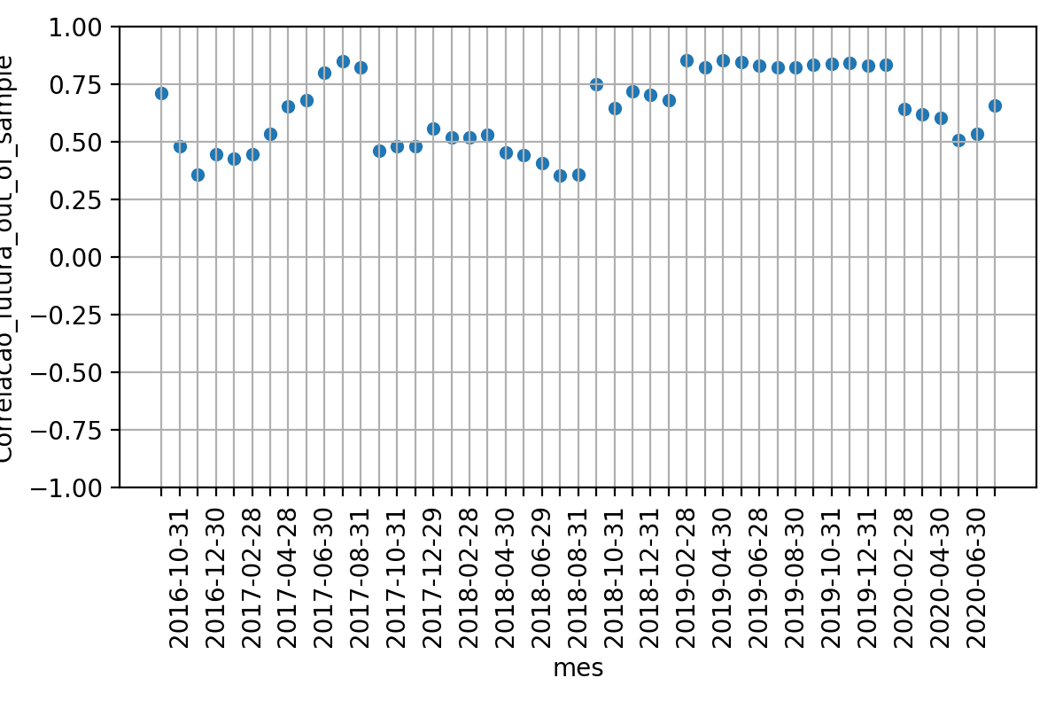
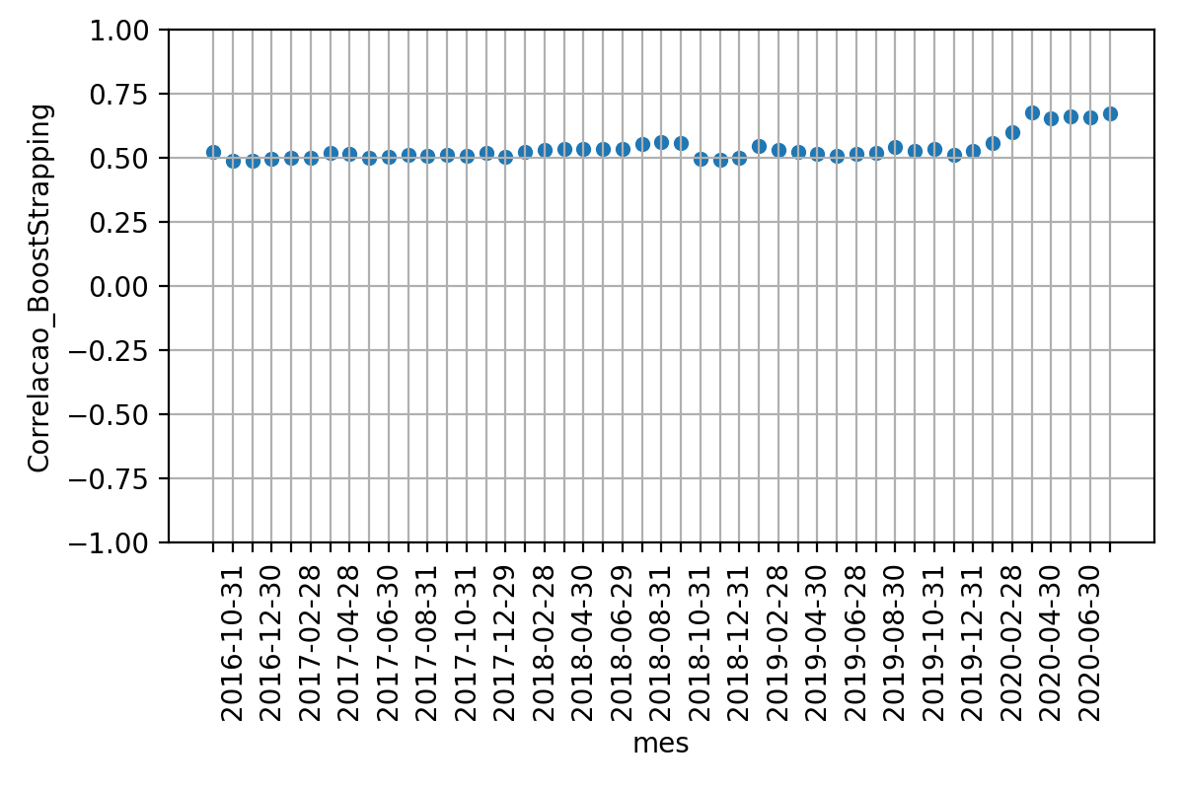
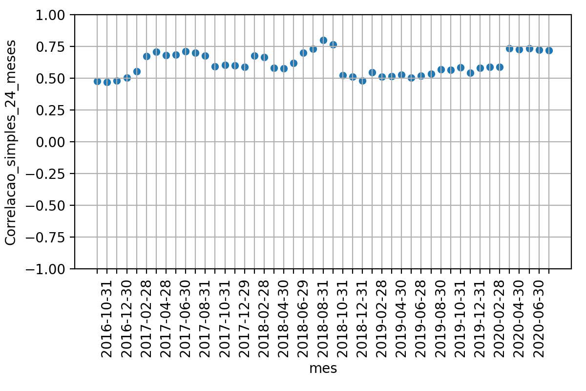
 |  |  |  | Média | Desvio Padrao | Erro Quadratico Médio | P-valor: Teste de Hiposte Médias Iguais | Resultado Teste
 |  |  | Correlacao 12 meses futuros | 63.6% | 16.5% | nan | nan | nan
 |  |  | Correlacao BootStrapping | 53.7% | 4.9% | 0.0407 | 0.0% | False
 |  |  | Correlacao 24 meses passados | 60.9% | 9.0% | 0.0441 | 34.7% | True

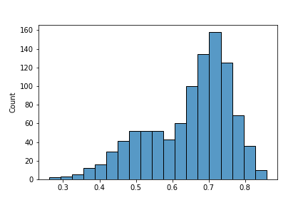

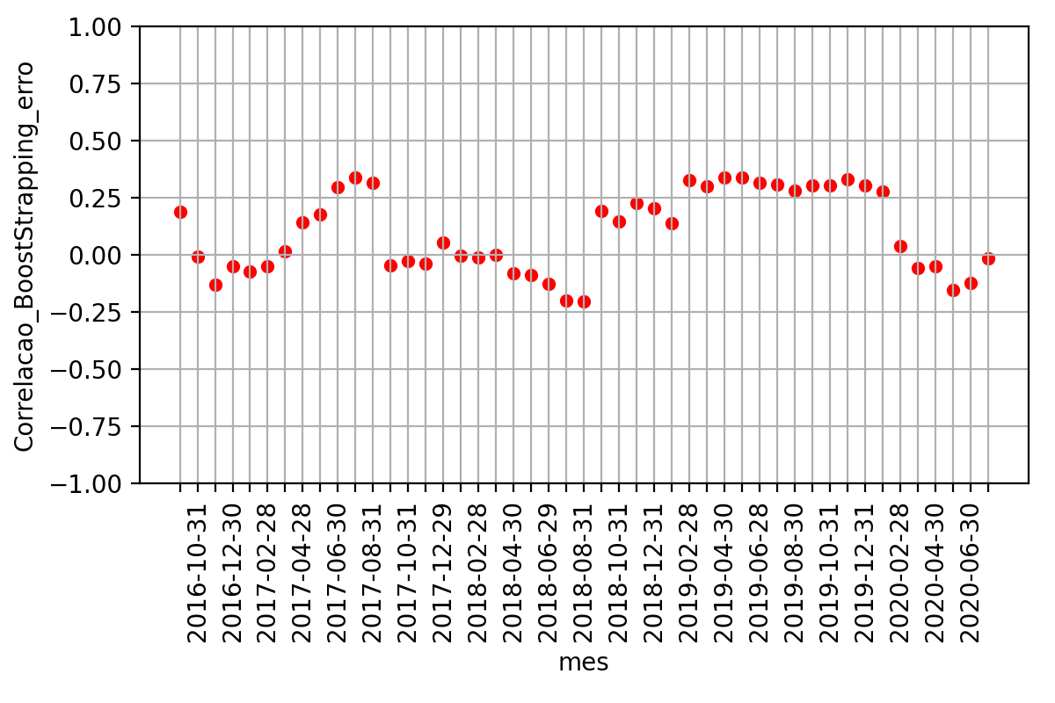


AUD Currency | JPEIGLSP Index
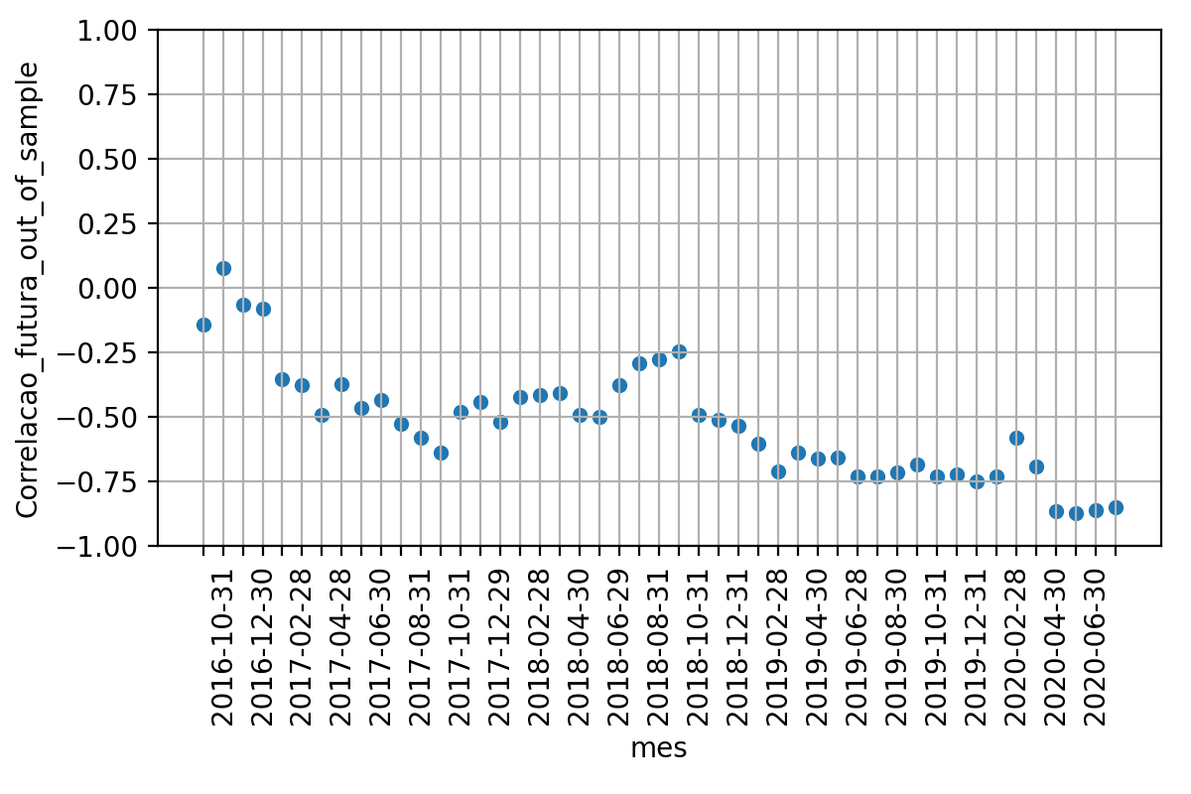
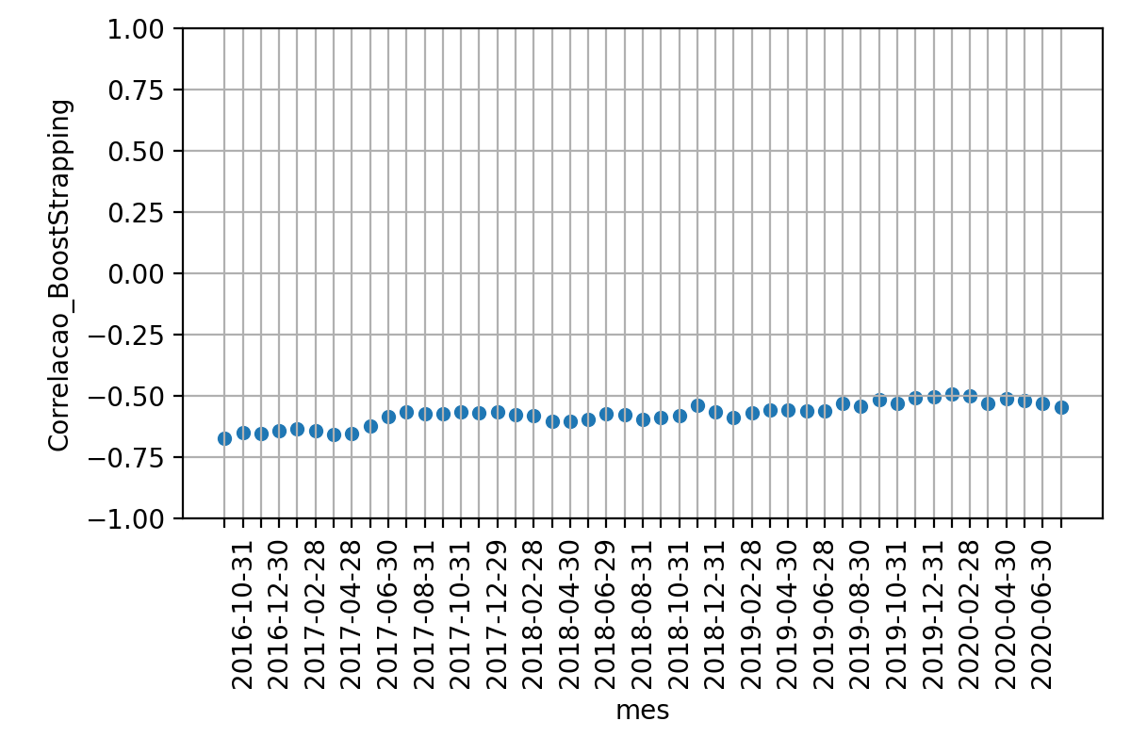
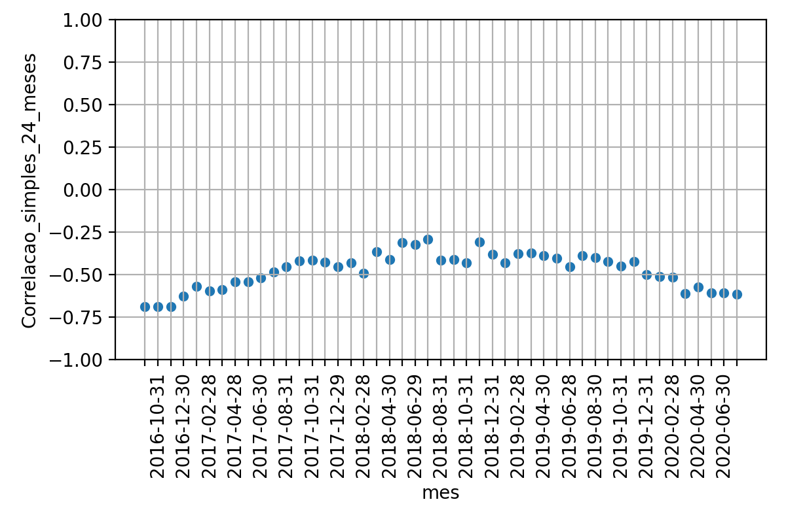
 |  |  |  | Média | Desvio Padrao | Erro Quadratico Médio | P-valor: Teste de Hiposte Médias Iguais | Resultado Teste
 |  |  | Correlacao 12 meses futuros | -53% | 22% | nan | nan | nan
 |  |  | Correlacao BootStrapping | -57% | 5% | 0.067 | 14% | True
 |  |  | Correlacao 24 meses passados | -48% | 10% | 0.069 | 17% | True

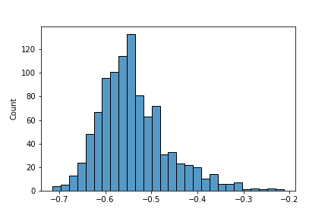

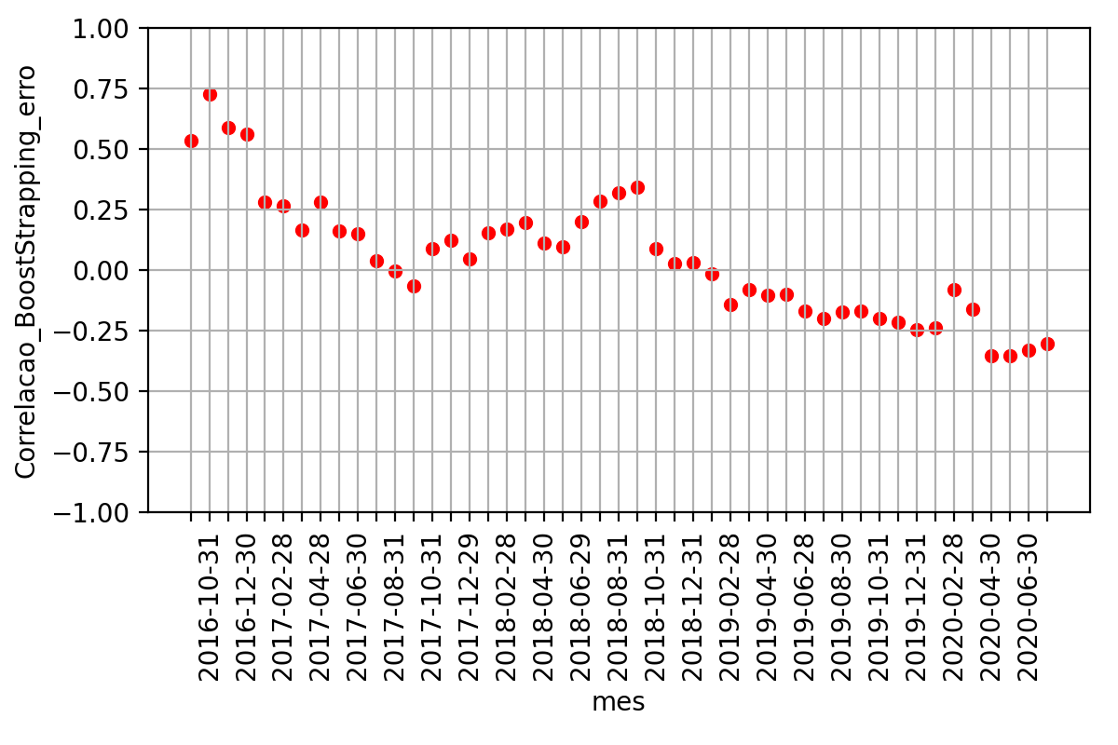
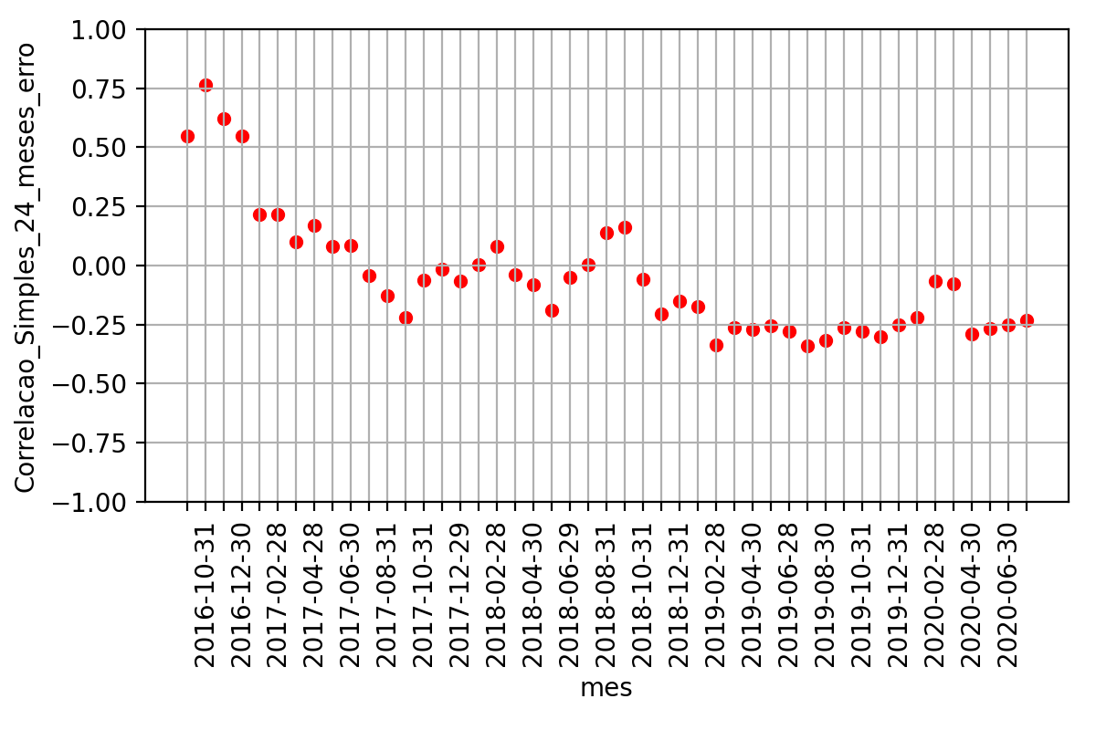

AUD Currency | BRL Currency
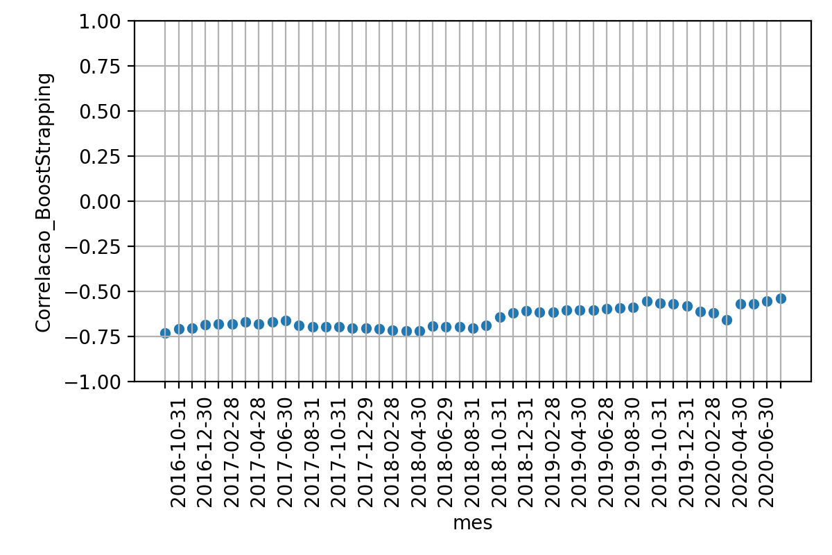
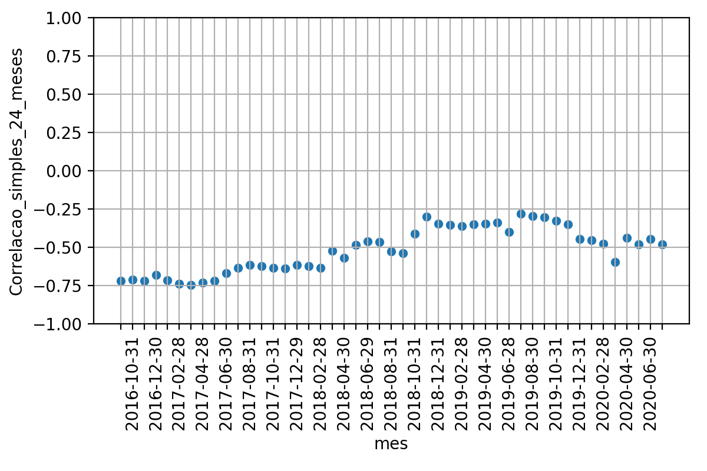
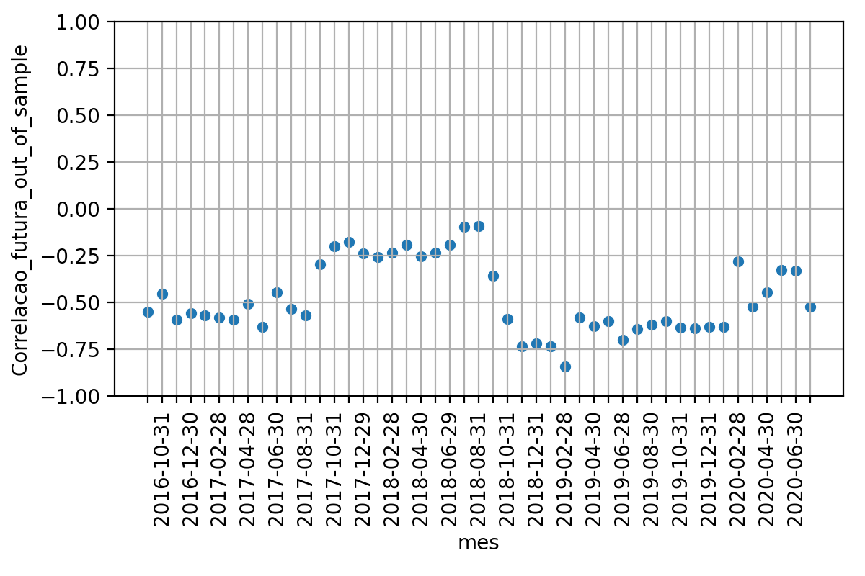
 |  |  |  | Média | Desvio Padrao | Erro Quadratico Médio | P-valor: Teste de Hiposte Médias Iguais | Resultado Teste
 |  |  | Correlacao 12 meses futuros | -48% | 19% | nan | nan | nan
 |  |  | Correlacao BootStrapping | -65% | 6% | 0.0807 | 0% | False
 |  |  | Correlacao 24 meses passados | -52% | 15% | 0.0778 | 24% | True

